Sheet1
家 具 报 价 清 单
项目名称： |  |  |  | 报价单号：20200527
联 系 人：
No. 编号 | Product 品名/型号 | Dimension(W*D*H) 规格（长*宽*高） 单位mm | Product Outlook 产品图片 | Material Data 材质说明 | Qty.数量 | Unit 单位 | Price 单价 | The total price 总价 | 含税价
看诊室1和看诊室2
1 | 单人位办公桌（柜） | 1200（长）*750（宽）*750（高） | 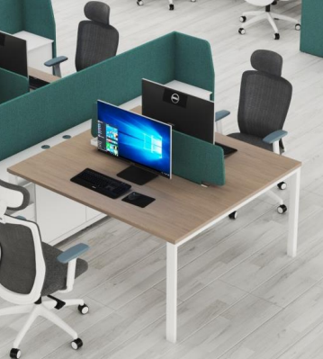 | ▲材质符合环保E1级，提供第三方检测机构出具的检验报告；环保漆木饰台面；主材选用北美FAS级橡木，辅材为天然泡桐木，耐腐烂，耐酸碱，耐磨损，纹理优美、细腻，仅用于柜体的抽屉内盒和后背板。；桌腿钢管厚度不小于1mm。钢体脚柱颜色为白色。 | 2 | 张 | 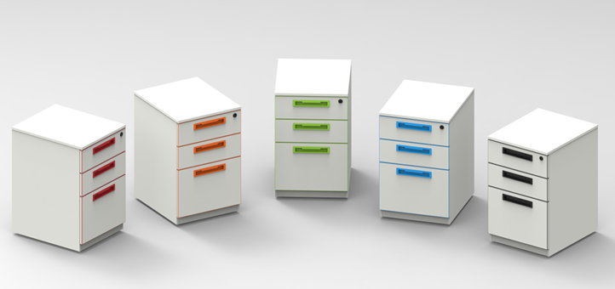 | ¥0.00 | ¥0.00
2 | 办公椅 | 行业常规 （可选颜色定做） | 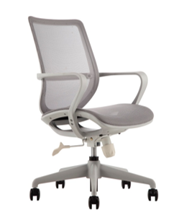 | ▲材质符合环保E1级，提供第三方检测机构出具的检验报告；耐磨耐脏涤纶网布，三维蜂巢结构，柔韧有弹性，透气舒适；SGS安全认证气压棒；静音防滑PU滚轮；五星尼龙脚。 | 6 | 张
3 | 文件柜 | 800（长）*400（宽）*2000（高） |  | ▲材质符合环保E1级，提供第三方检测机构出具的检验报告；板材厚度25MM；材质：北美FAS级橡木；玻璃厚度：5mm。 | 2 | 个
4 | 主机柜置物架 | 内长50cmX内宽22cm |  | ▲材质符合环保E1级，提供第三方检测机构出具的检验报告； | 2 | 个
等候区1（进门大厅）
5 | 五人位沙发 | 2858mm(长)*675（宽）*800（高） |  | ▲材质符合环保E1级，提供第三方检测机构出具的检验报告；1.2mm厚冷轧钢扶手，1.2mm厚冷轧钢椅角，1.5mm厚五角方梁支撑，透气柔软西皮垫。 | 4 | 张
等候区2（第二台直加外）
6 | 12人位沙发 | 2750(长)*815（宽） *815（高） |  | ▲材质符合环保E1级，提供第三方检测机构出具的检验报告；头层牛皮，实木脚，实木框架，优质高回弹海绵垫层 | 1 | 张
7 | 抱枕 | 40*40*15cm |  | ▲材质符合环保E1级，提供第三方检测机构出具的检验报告；仿棉麻面料，内填充鸭毛+公仔棉 | 8 | 个
计划设计室 |  |  |  |  |  |  |  |  |  | 6*11
8 | 茶水柜 | 1200（长）*400（宽）*940（高） |  | ▲材质符合环保E1级，提供第三方检测机构出具的检验报告； 1.整个产品为全实木，无贴皮。 2.主材为北美进口优质橡木，花纹漂亮，少结疤，无霉变。除柜体的抽屉内盒和后背板外，其他木材部位皆为橡木。 3.辅材为天然泡桐木，耐腐烂，耐酸碱，耐磨损，纹理优美、细腻，仅用于柜体的抽屉内盒和后背板。 【油漆】 采用品牌油漆，开放式喷涂。先后经过4次喷涂和自然干燥，保留了木材的纹理和质感，天然环保。 | 1 | 张
9 | 单人位办公桌（含柜） | 1200（长）*750（宽）*750（高） |  | ▲材质符合环保E1级，提供第三方检测机构出具的检验报告；环保漆木饰台面；主材选用北美FAS级橡木，辅材为天然泡桐木，耐腐烂，耐酸碱，耐磨损，纹理优美、细腻，仅用于柜体的抽屉内盒和后背板。；桌腿钢管厚度不小于1mm。钢体脚柱颜色为白色。 | 9 | 张
10 | 6人位办公桌（含柜） | 2400（长）*1200（宽）*750（高） |  | ▲材质符合环保E1级，提供第三方检测机构出具的检验报告；环保漆木饰台面；主材选用北美FAS级橡木，辅材为天然泡桐木，耐腐烂，耐酸碱，耐磨损，纹理优美、细腻，仅用于柜体的抽屉内盒和后背板。；桌腿钢管厚度不小于1mm。钢体脚柱颜色为白色。 | 2 | 张
11 | 4人位办公桌（含柜） | 2400（长）*1200（宽）*750（高） | 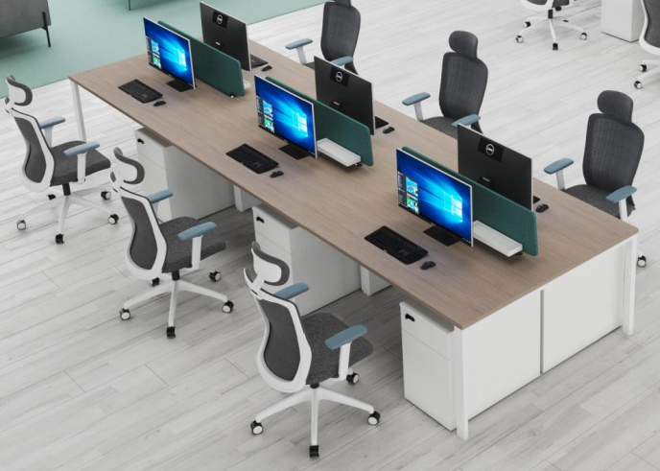 | ▲材质符合环保E1级，提供第三方检测机构出具的检验报告；环保漆木饰台面；主材选用北美FAS级橡木，辅材为天然泡桐木，耐腐烂，耐酸碱，耐磨损，纹理优美、细腻，仅用于柜体的抽屉内盒和后背板。；桌腿钢管厚度不小于1mm。钢体脚柱颜色为白色。 | 1 | 张
12 | 办公椅 | 行业常规 （可选颜色定做） |  | ▲材质符合环保E1级，提供第三方检测机构出具的检验报告；耐磨耐脏涤纶网布，三维蜂巢结构，柔韧有弹性，透气舒适；SGS安全认证气压棒；静音防滑PU滚轮；五星尼龙脚。 | 25 | 张
13 | 主机柜置物架 | 内长50cmX内宽22cm |  | ▲材质符合环保E1级，提供第三方检测机构出具的检验报告； | 25 | 张
病例讨论室
14 | 单人位办公桌（含柜） | 1200（长）*750（宽）*750/1050（高） |  | ▲材质符合环保E1级，提供第三方检测机构出具的检验报告；环保漆木饰台面；主材选用北美FAS级橡木，辅材为天然泡桐木，耐腐烂，耐酸碱，耐磨损，纹理优美、细腻，仅用于柜体的抽屉内盒和后背板。；桌腿钢管厚度不小于1mm。钢体脚柱颜色为白色。 | 15 | 张
15 | 办公椅 | 行业常规 （可选颜色定做） |  | ▲材质符合环保E1级，提供第三方检测机构出具的检验报告；耐磨耐脏涤纶网布，三维蜂巢结构，柔韧有弹性，透气舒适；SGS安全认证气压棒；静音防滑PU滚轮；五星尼龙脚。 | 15 | 张
16 | 主机柜置物架 | 内长50cmX内宽22cm | 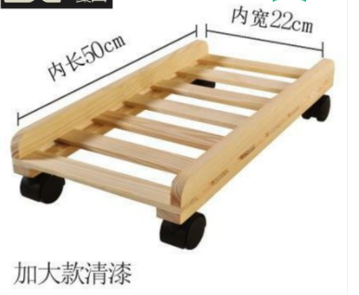 | ▲材质符合环保E1级，提供第三方检测机构出具的检验报告； | 15 | 张
17 | 文件柜 | 1200（长）*400（宽）*2000（高） |  | ▲材质符合环保E1级，提供第三方检测机构出具的检验报告；板材厚度25MM；材质：北美FAS级橡木；玻璃厚度：5mm。 | 1 | 张
香港员工办公室 |  |  |  |  |  |  |  |  |  | 3.8*3.1
18 | 三人组合卡位 | 2320（长）*1200（宽） | 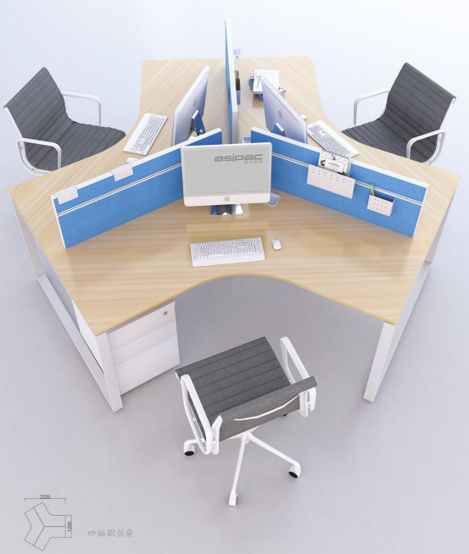 | ▲材质符合环保E1级，提供第三方检测机构出具的检验报告；环保漆木饰台面；主材选用北美FAS级橡木，辅材为天然泡桐木，耐腐烂，耐酸碱，耐磨损，纹理优美、细腻，仅用于柜体的抽屉内盒和后背板。；桌腿钢管厚度不小于1mm。钢体脚柱颜色为白色。 | 1 | 套 | 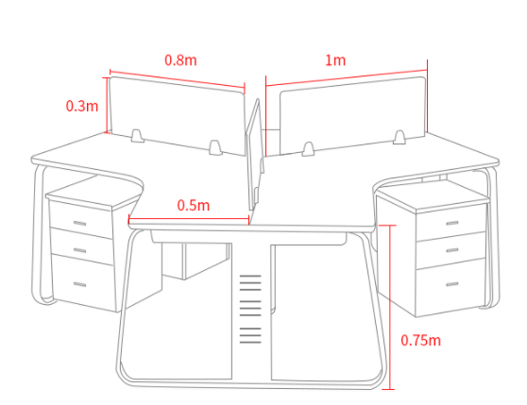
19 | 办公椅 | 行业常规 （可选颜色定做） |  | ▲材质符合环保E1级，提供第三方检测机构出具的检验报告；耐磨耐脏涤纶网布，三维蜂巢结构，柔韧有弹性，透气舒适；SGS安全认证气压棒；静音防滑PU滚轮；五星尼龙脚。 | 3 | 张
20 | 主机柜置物架 | 内长50cmX内宽22cm |  | ▲材质符合环保E1级，提供第三方检测机构出具的检验报告； | 3 | 张
21 | 文件柜 | 800（长）*400（宽）*2000（高） |  | ▲材质符合环保E1级，提供第三方检测机构出具的检验报告；板材厚度25MM；材质：北美FAS级橡木；玻璃厚度：5mm。 | 1 | 张
男女更衣室
22 | 更衣柜 | 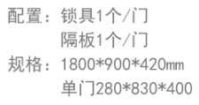 可按实际情况选择几门更衣柜 也可以定制胶板的样式 |  | ▲材质符合环保E1级，提供第三方检测机构出具的检验报告； | 7 | 个
23 | 衣架 | 41X19.5cm |  | ▲材质符合环保E1级。 | 84 | 个
第一台直加控制室
24 | 置物架 | 45（长）*24（深）*60cm（高） |  | 1、材质符合环保E1级，提供第三方检测机构出具的检验报告；2、整个产品为纯实木，没有任何人造板材、无贴皮，货真价实； | 2 | 张
第二台直加控制室+设备间
25 | 办公桌 | 2000（长）*800（宽）*750（高） |  | ▲材质符合环保E1级，提供第三方检测机构出具的检验报告； 承重优质钢，环保水性油漆，新西兰环保松木， | 1 | 张 |  |  |  |  | 0
26 | 办公椅 | 行业常规 （可选颜色定做） |  | ▲材质符合环保E1级，提供第三方检测机构出具的检验报告；耐磨耐脏涤纶网布，三维蜂巢结构，柔韧有弹性，透气舒适；SGS安全认证气压棒；静音防滑PU滚轮；五星尼龙脚。 | 5 | 张
27 | 文件柜 | 1200（长）*400（宽）*2000（高） |  | ▲材质符合环保E1级，提供第三方检测机构出具的检验报告；板材厚度25MM；材质：北美FAS级橡木；玻璃厚度：5mm。 | 1 | 张
患者更衣室
28 | 梳妆凳 | 420*320*400mm |  | 1、材质符合环保E1级，提供第三方检测机构出具的检验报告；2、整个产品为纯实木，没有任何人造板材、无贴皮，货真价实； 3、主材为榉木，花纹漂亮； 4、采用开放式喷涂环保硝基漆，甲醛释放量符合环保组织规定的标准，不高于8mg/100g。 | 2 | 张
29 | 衣服挂钩 | 直角8钩，尺寸68.5*4.8*1.4cm |  | 材质: 楠竹，承重: 5kg(不含)-10kg（含），吸附方式: 钉子钩数: 8个 （包安装） | 12 | 个
儿科病人麻醉复苏室
30 | 单人位办公桌（含柜） | 1200（长）*750（宽）*750/1050（高） |  | ▲材质符合环保E1级，提供第三方检测机构出具的检验报告；环保漆木饰台面；主材选用北美FAS级橡木，辅材为天然泡桐木，耐腐烂，耐酸碱，耐磨损，纹理优美、细腻，仅用于柜体的抽屉内盒和后背板。；桌腿钢管厚度不小于1mm。钢体脚柱颜色为白色。 | 1 | 张
31 | 办公椅 | 行业常规 （可选颜色定做） |  | ▲材质符合环保E1级，提供第三方检测机构出具的检验报告；耐磨耐脏涤纶网布，三维蜂巢结构，柔韧有弹性，透气舒适；SGS安全认证气压棒；静音防滑PU滚轮；五星尼龙脚。 | 3 | 张
32 | 文件柜 | 1200*400*2000 |  | ▲材质符合环保E1级，提供第三方检测机构出具的检验报告；板材厚度25MM；材质：北美FAS级橡木；玻璃厚度：5mm。 | 2 | 个
33 | 屏风 | 180X40CM（单面）每排8个，总长320CM |  | ▲材质符合环保E1级，提供第三方检测机构出具的检验报告；杉木框架，龙骨结构和双面加板材质；单扇尺寸40X180CM，随意组合扇数，面料材质为防水油画布，采用进口艺术喷绘技术。 | 2 | 个
34 | 主机柜置物架 | 内长50cmX内宽22cm |  | ▲材质符合环保E1级，提供第三方检测机构出具的检验报告； | 1 | 张
TOMO员工办公室
35 | 办公椅 | 行业常规 （可选颜色定做） |  | ▲材质符合环保E1级，提供第三方检测机构出具的检验报告；耐磨耐脏涤纶网布，三维蜂巢结构，柔韧有弹性，透气舒适；SGS安全认证气压棒；静音防滑PU滚轮；五星尼龙脚。 | 14 | 张
36 | 文件柜 | 1200*400*2000 |  | ▲材质符合环保E1级，提供第三方检测机构出具的检验报告；板材厚度25MM；材质：北美FAS级橡木；玻璃厚度：5mm。 | 2 | 个
37 | 主机柜置物架 | 内长50cmX内宽22cm |  | ▲材质符合环保E1级，提供第三方检测机构出具的检验报告； | 14 | 张
38 | 单人位办公桌（含柜） | 1200（长）*750（宽）*750/1050（高） |  | ▲材质符合环保E1级，提供第三方检测机构出具的检验报告；环保漆木饰台面；主材选用北美FAS级橡木，辅材为天然泡桐木，耐腐烂，耐酸碱，耐磨损，纹理优美、细腻，仅用于柜体的抽屉内盒和后背板。；桌腿钢管厚度不小于1mm。钢体脚柱颜色为白色。 | 14 | 张
TOMO休息等候区
39 | 12人位沙发 | 2750(长)*815（宽） *815（高） | 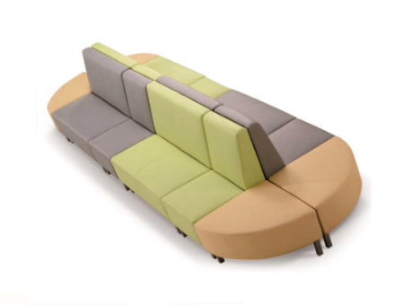 | ▲材质符合环保E1级，提供第三方检测机构出具的检验报告；头层牛皮，实木脚，实木框架，优质高回弹海绵垫层 | 1 | 张
40 | 抱枕 | 40*40*15cm |  | ▲材质符合环保E1级，提供第三方检测机构出具的检验报告；仿棉麻面料，内填充鸭毛+公仔棉 | 8 | 个
TOMO控制室
41 | 办公椅 | 行业常规 （可选颜色定做） |  | ▲材质符合环保E1级，提供第三方检测机构出具的检验报告；耐磨耐脏涤纶网布，三维蜂巢结构，柔韧有弹性，透气舒适；SGS安全认证气压棒；静音防滑PU滚轮；五星尼龙脚。 | 4 | 张
42 | 主机柜置物架 | 内长50cmX内宽22cm |  | ▲材质符合环保E1级，提供第三方检测机构出具的检验报告； | 4 | 张
43 | 文件柜 | 1200*400*2000 |  | ▲材质符合环保E1级，提供第三方检测机构出具的检验报告；板材厚度25MM；材质：北美FAS级橡木；玻璃厚度：5mm。 | 2 | 个
高压氧层2层办公室
44 | 单人位办公桌（含柜） | 1200（长）*750（宽）*750/1050（高） |  | ▲材质符合环保E1级，提供第三方检测机构出具的检验报告；环保漆木饰台面；主材选用北美FAS级橡木，辅材为天然泡桐木，耐腐烂，耐酸碱，耐磨损，纹理优美、细腻，仅用于柜体的抽屉内盒和后背板。；桌腿钢管厚度不小于1mm。钢体脚柱颜色为白色。 | 8 | 张
45 | 主机柜置物架 | 内长50cmX内宽22cm |  | ▲材质符合环保E1级，提供第三方检测机构出具的检验报告； | 8 | 张
46 | 办公椅 | 行业常规 （可选颜色定做） |  | ▲材质符合环保E1级，提供第三方检测机构出具的检验报告；耐磨耐脏涤纶网布，三维蜂巢结构，柔韧有弹性，透气舒适；SGS安全认证气压棒；静音防滑PU滚轮；五星尼龙脚。 | 8 | 张

